상품제안서
C타입 OTG 메모리 USB | 상품코드: S00651

 |  |  |  |  |  |  | 02-713-8555 | www.synergygift.co.kr
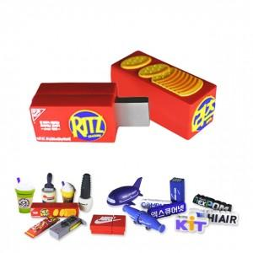

【상세/제작정보】

【인쇄/포장옵션】 | 기타 / 포장지포장

【공급단가】 | 수량 | 200~ | 500~ | 1,000~ | 2,000~ | 3,000~
*VAT별도 | 8G | 10,120원 | 9,750원 | 9,370원 | 9,000원 | 8,770원
 | 16G | 11,470원 | 11,050원 | 10,620원 | 10,200원 | 9,940원
 | 32G | 12,550원 | 12,090원 | 11,620원 | 11,160원 | 10,880원
 | 64G | 19,710원 | 18,980원 | 18,250원 | 17,520원 | 17,080원

【상품 URL】 | https://www.synergygift.co.kr:443/src/goods_detail.php?gdno=18429

